アカウント作成
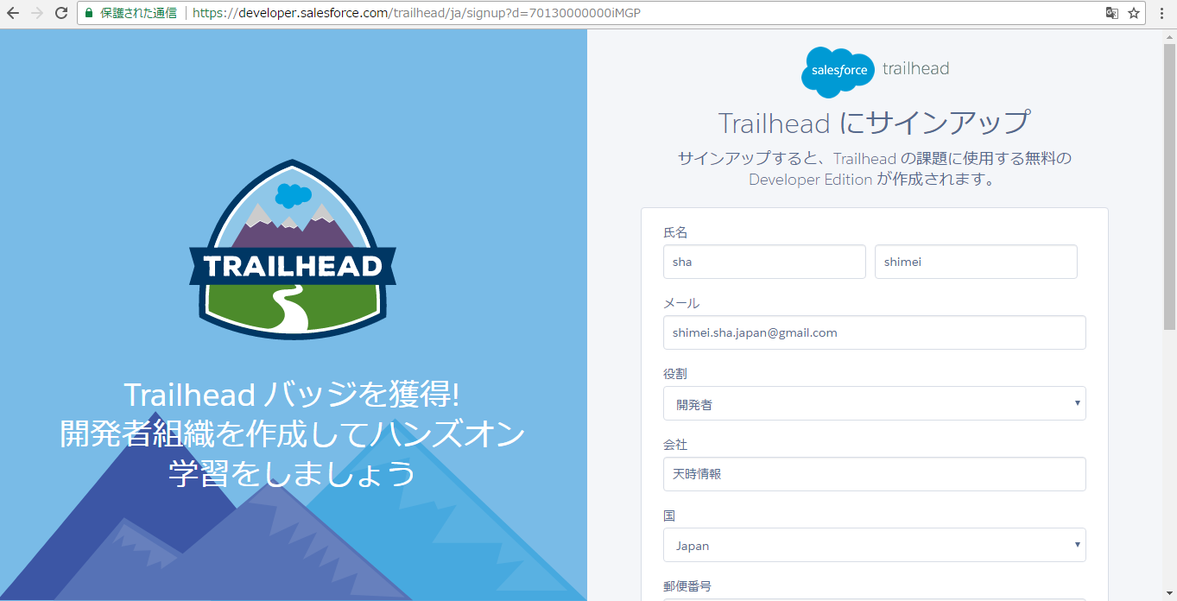

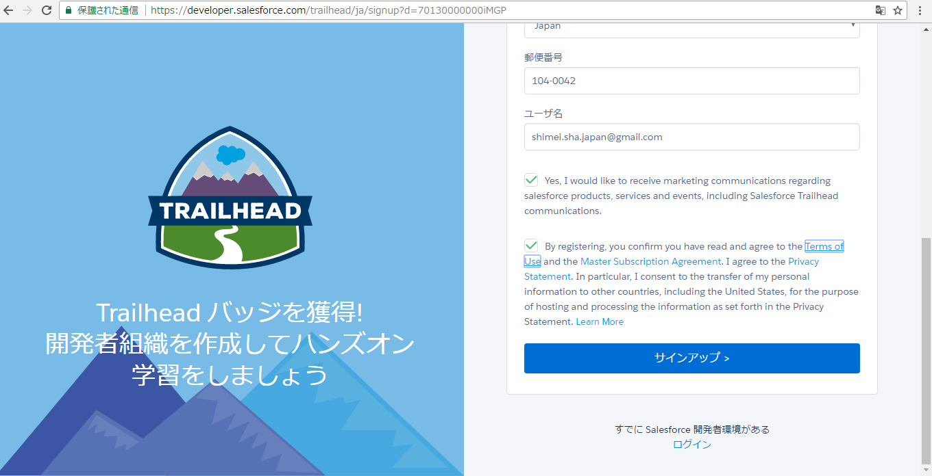

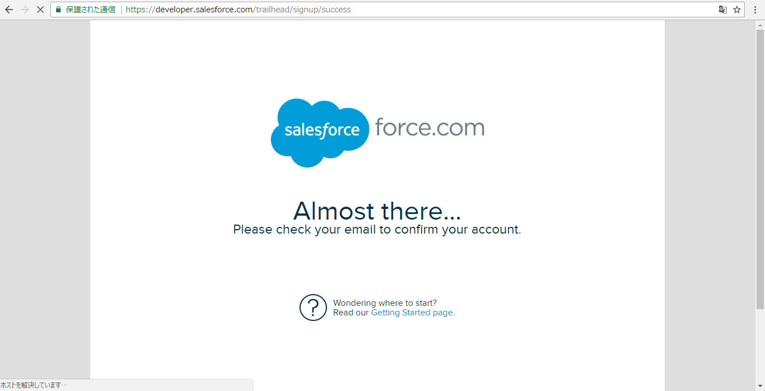

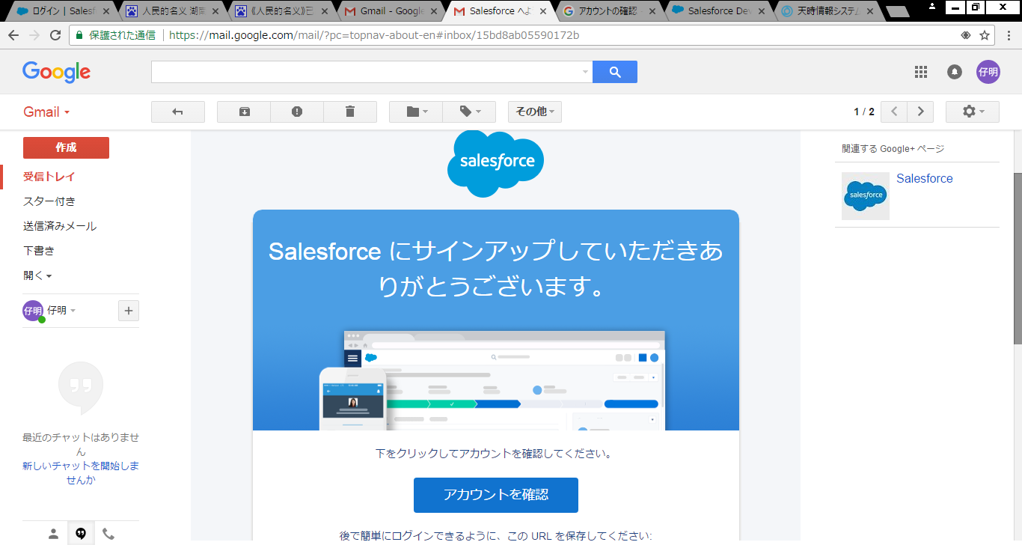

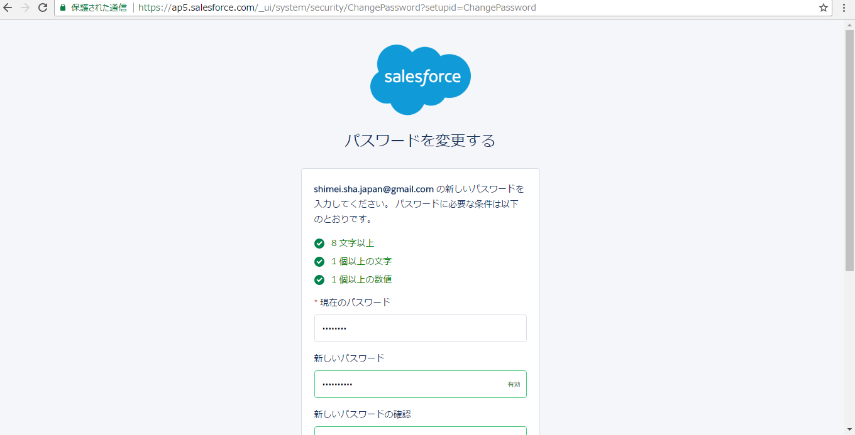

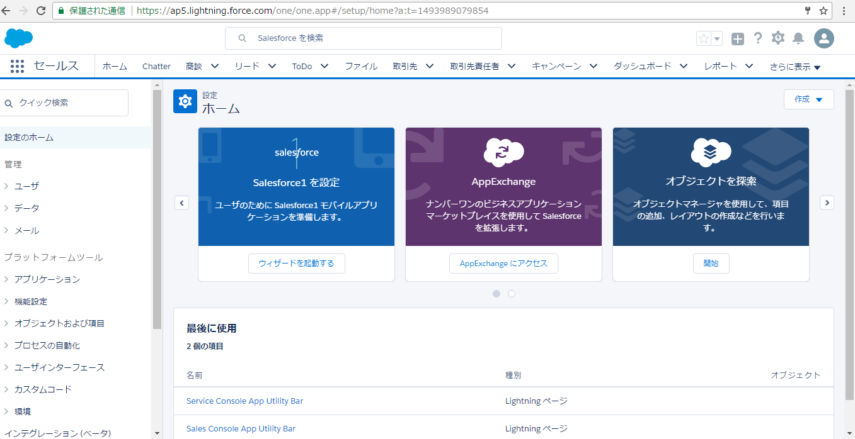

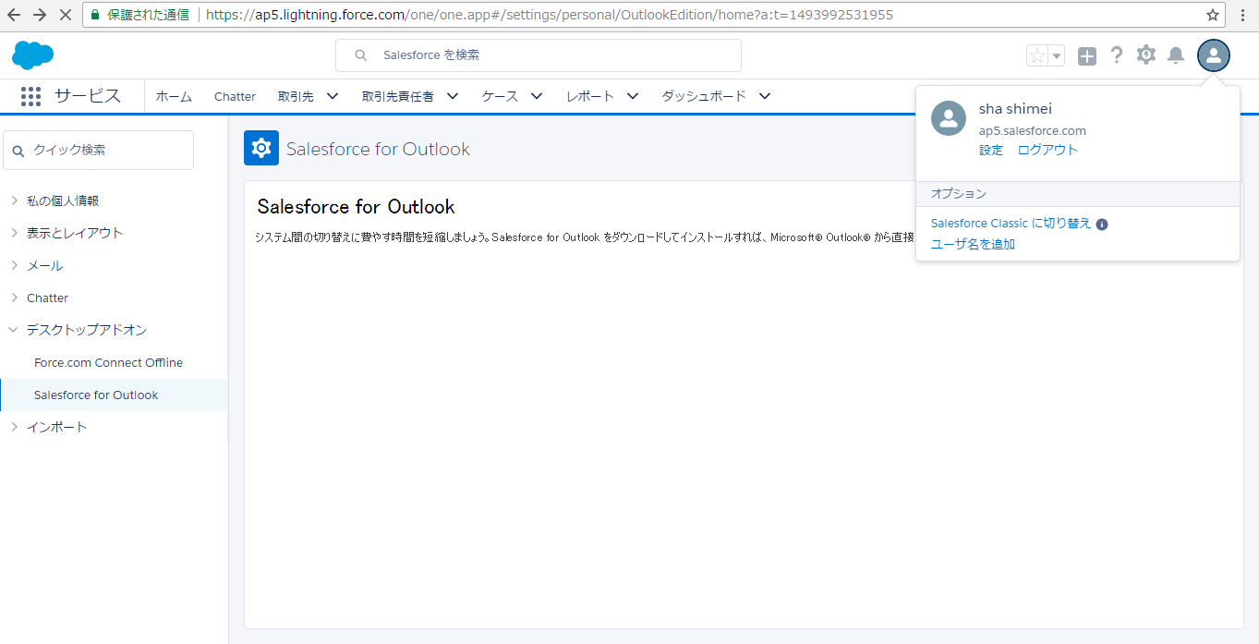

練習
練習１：ユーザの作成練習

 | 本部管理ユーザの作成と代理ログインの設定
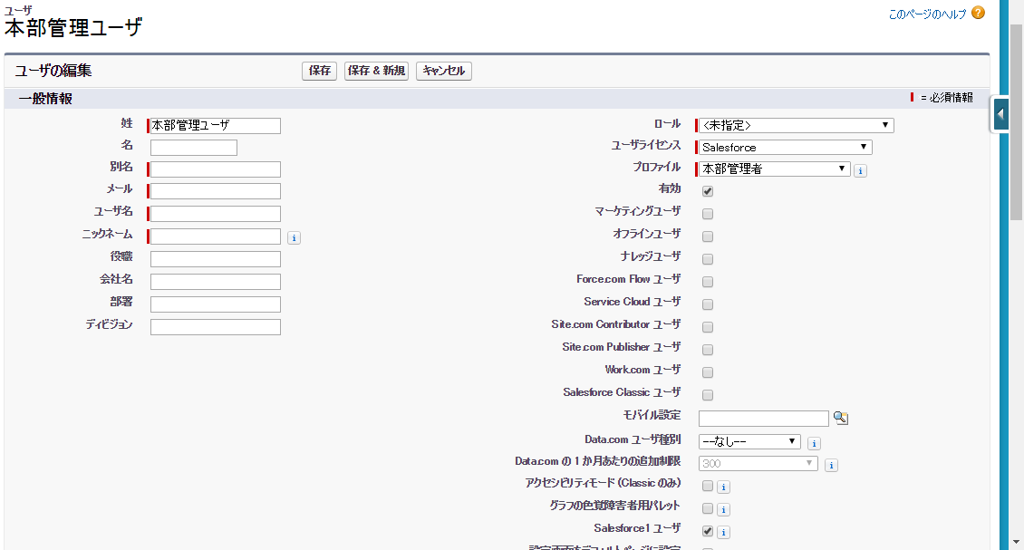

 | 人事ユーザＡの作成と代理ログインの設定（人事ユーザＢも作成してください。）

 | 営業ユーザＢの作成と代理ログインの設定

練習２：プロファイル：人事部にて、オブジェクト：「応募者」の項目：「電話番号」を下記の①と②と③のように設定する
①
項目名 |  |  |  |  | データ型 |  |  | 参照アクセス権 |  | 編集アクセス権
電話番号 |  |  |  |  | Tel |  |  | × |  | ×

②
項目名 |  |  |  |  | データ型 |  |  | 参照アクセス権 |  | 編集アクセス権
電話番号 |  |  |  |  | Tel |  |  | ● |  | ×

③
項目名 |  |  |  |  | データ型 |  |  | 参照アクセス権 |  | 編集アクセス権
電話番号 |  |  |  |  | Tel |  |  | ● |  | ●

練習３：階層ロールの設定練習
 | ①ロールの設定
 | CEO
 |  |  | 本部管理ーーー本部管理ユーザ
 |  |  |  | 人事－－－人事ユーザＡ

 | ②共有設定
 |  | オブジェクト：「応募者」の「階層を使用したアクセス許可」をチェックする

 | ③人事ユーザＡでログインして、応募者レコードを作成する。本部管理ユーザでログインして、作成されたレコードを参照、編集、削除できるかを確認する。

 | ④人事ユーザＢでログインして、応募者レコードを作成する。本部管理ユーザでログインして、作成されたレコードを参照できないことを確認する。

 | ⑤オブジェクト：「応募者」の「階層を使用したアクセス許可」のチェックを外して、人事ユーザＡで作成されたレコードを見えないことを確認する。

練習４：共有設定と階層ロールの設定練習
 | ①ロールの設定
 | CEO
 |  |  | 本部管理ーーー本部管理ユーザ
 |  |  |  | 人事－－－人事ユーザＡ
 |  |  |  |  |  |  | 人事ユーザＢ

 | ②共有設定
 |  | オブジェクト：「応募者」の「デフォルトの内部アクセス権」を「非公開」にする、「階層を使用したアクセス許可」をチェックする

 | ③人事ユーザＢで作成されたレコードに対して、本部管理ユーザがどの操作ができるかを確認する。

 | ④オブジェクト：「応募者」の「階層を使用したアクセス許可」のチェックを外して、人事ユーザＢで作成されたレコードを見えないことを確認する。

練習５：共有設定と公開グループの設定練習
 | step１：公開グループの作成
 |  | 設定➡管理➡ユーザ管理➡公開グループ
 |  | ・GroupAの作成
 |  |  | 表示ラベル：GroupA
 |  |  | グループ名：GroupA
 |  |  | メンバー：人事ユーザＡと人事ユーザＢ

 |  | ・GroupBの作成
 |  |  | 表示ラベル：GroupB
 |  |  | グループ名：GroupB
 |  |  | メンバー：営業ユーザＡと本部管理ユーザ

 | step２：組織の共有設定
 |  | 設定➡管理➡セキュレティのコントロール➡共有設定
 |  | オブジェクト |  |  |  | デフォルトの内部アクセス権 |  |  | デフォルトの外部アクセス権 |  | 階層を使用したアクセス許可
 |  | 応募者 |  |  |  | 非公開 |  |  | 非公開 |  | FALSE

 | step３：条件に基づく共有ルールの共有ルールの設定
 |  | ：ステータスが「内部決定不採用」の場合、GroupBへ「参照」権限を付与する

 | step４：人事ユーザＡでログインして、応募者のレコードを新規作成する。（ステータスが新規）
 |  | 確認１：営業ユーザＡでログインして、step４で人事ユーザＡが作成したレコードが参照できないこと

 | step５：人事ユーザＡでログインして、応募者のレコードステータスが「内部決定不採用」に変更する
 |  | 確認２：営業ユーザＡでログインして、人事ユーザＡが作成したレコードが参照できる、編集、削除できないこと。
 |  | 確認３：本部管理ユーザでログインして、人事ユーザＡが作成したレコードが参照、編集、削除できること。

 | step６：レコード所有者に基づくの共有ルールの設定
 | ロールが本部管理のユーザが作成したレコードをロールが人事のユーザに参照権を共有する。

 | step７：本部管理ユーザでログインして、応募者のレコードを作成する

 | step８：本部管理ユーザでログインして、応募者のレコードを作成する
 |  | 確認１：人事ユーザＡでログインして、本部管理ユーザが作成したレコードが参照できること。編集、削除できないこと。
 |  | 確認２：人事ユーザＢをロール：人事から削除する。人事ユーザＢでログインして、本部管理ユーザが作成したレコードが参照できないこと。

練習６：ToDoの設定練習
 | 設定➡ビルド➡作成➡ワークフロー➡Tod
 | ①オブジェクト：商談
 | ②任命先：商談 所有者
 | ③状況：任意
 | ④件名：レベルが高い商談
 | ⑤一意の名前：HighLevelOpportuniy
 | ⑥期日：商談: 作成日

練習７：メールテンプレートの設定練習
 | 設定➡管理➡コミュニケーションテンプレート➡メールテンプレート
 | ①テキスト メールテンプレート
 | ②フォルダ：未整理公開テンプレート
 | ③有効：True
 | ④メールテンプレート名：レベルが高い商談
 | ⑤テンプレートの一意の名前：HighLevelOpportuniy
 | ⑥文字コード：日本語(JIS)
 | ⑦件名：商談.商談名＆”がレベルが高い”
 | ⑧中身
 |  | ”フェイズ：”＆商談.ステージ
 |  | ”確度：”＆商談.確角度(%)

